試算シート
令和８年度 浜松市国民健康保険料の試算シート

この試算シートでは、下表【①生年月日、②収入金額等、③非自発的失業の有無】に必要な情報を入力することにより、令和８年度（令和８年４月～令和９年３月分）の浜松市国民健康保険料の試算をすることができます。
法定軽減など含まない概算保険料となります。
【注意】結果はあくまでも試算です。実際の保険料とは異なる場合があります。 差異について、本市では責任を負いかねます。
 | 予め、ご了承のうえ、下記の必要事項を入力して試算を行ってください。
 | なお、詳細な保険料を確認したい場合には、各福祉事業所国保担当課等へ以下の【持ち物】をお持ちになり
試算の手続きを行ってください。
 | 【持ち物】
 | ・ | 加入者全員の令和７年中の所得が分かる資料(源泉徴収票、確定申告資料等)
 | ・ | 身分を証明するもの（運転免許証など官公署発行の顔写真付のものなど）
 | ・ | 【代理の方が手続きする場合】委任状、身分証明書
<入力手順>

①生年月日
・加入される方全員の生年月日を入力してください。
・表示されている年齢は、令和９年４月１日現在です。
 |  |  |  |  |  |  |  |  |  |  |  |  |  |  |  |  |  |  |  |  |  |  |  |  |  |  |  |  | 「②収入金額等」に入力する金額はどこをみればいいの？（参考例）

②収入金額等
・加入される方全員の令和７年中の収入金額等を入力してください。
・給与収入のみまたは公的年金のみ受給されている方は源泉徴収票に記載されている
支払金額を入力してください。
・確定申告をされた方は、営業所得、不動産所得、給与所得、雑所得等の所得金額等
の合計をその他所得に入力してください。
・障害年金及び遺族年金などの非課税の公的年金のみ受給されている場合は、公的年金欄への
入力は不要です。
 |  |  |  |  |  |  |  |  |  |  |  |  |  |  |  |  |  |  |  |  |  |  |  |  |  |  |  |  |  | ●給与所得の源泉徴収票をお持ちの方（給与収入のみの方）は、赤枠の「支払金額」を「②給与収入（支払金額）」欄に入力してください。
 |  |  |  |  |  |  |  |  |  |  |  |  |  |  |  |  |  |  |  |  |  |  |  |  |  |  |  |  |  |  |  | ●公的年金等の源泉徴収票をお持ちの方（公的年金収入のみの方）は、赤枠の「支払金額」を「②公的年金収入（支払金額）」欄に入力してください。 | ●確定申告をされた方は、営業所得、不動産所得、給与所得、雑所得等の所得金額等の合計金額（参考例の確定申告書の場合、赤枠の「所得金額等の合計⑫」）を「②その他所得」欄に入力してください。

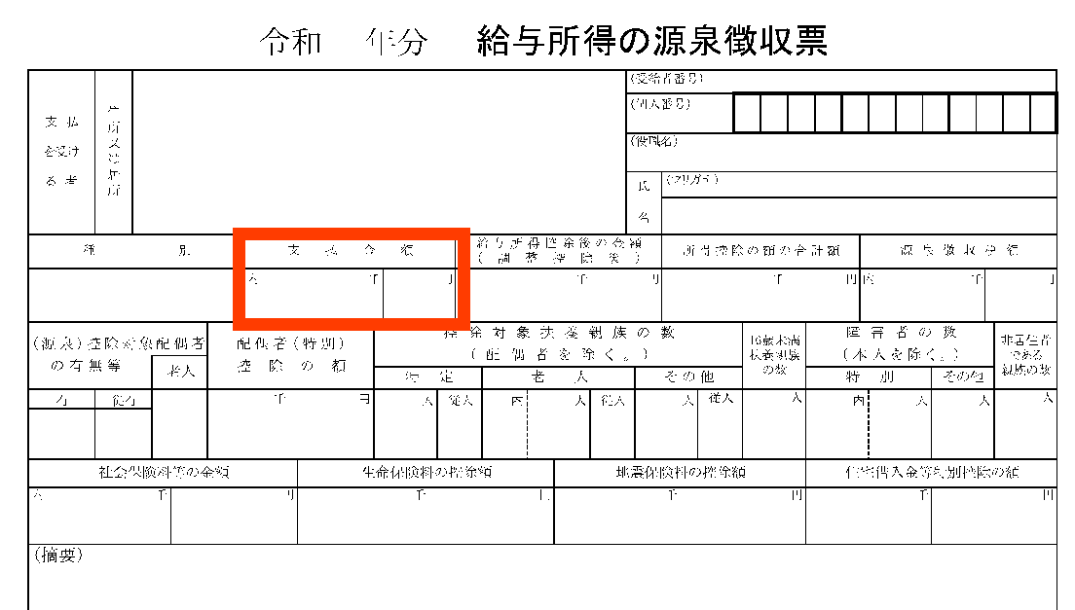
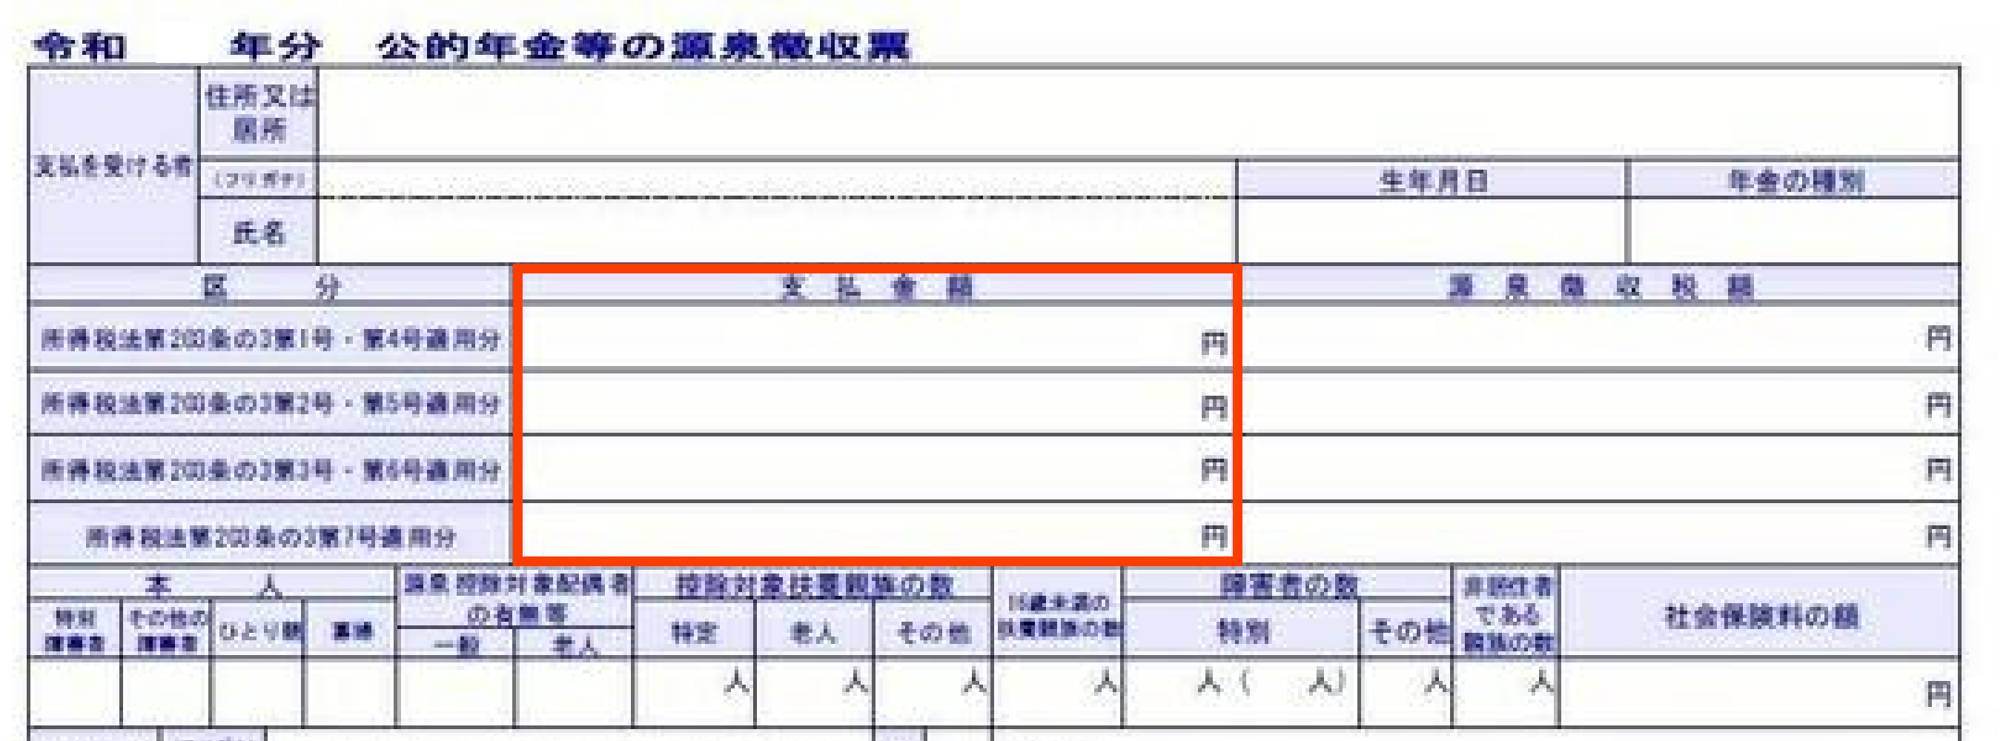
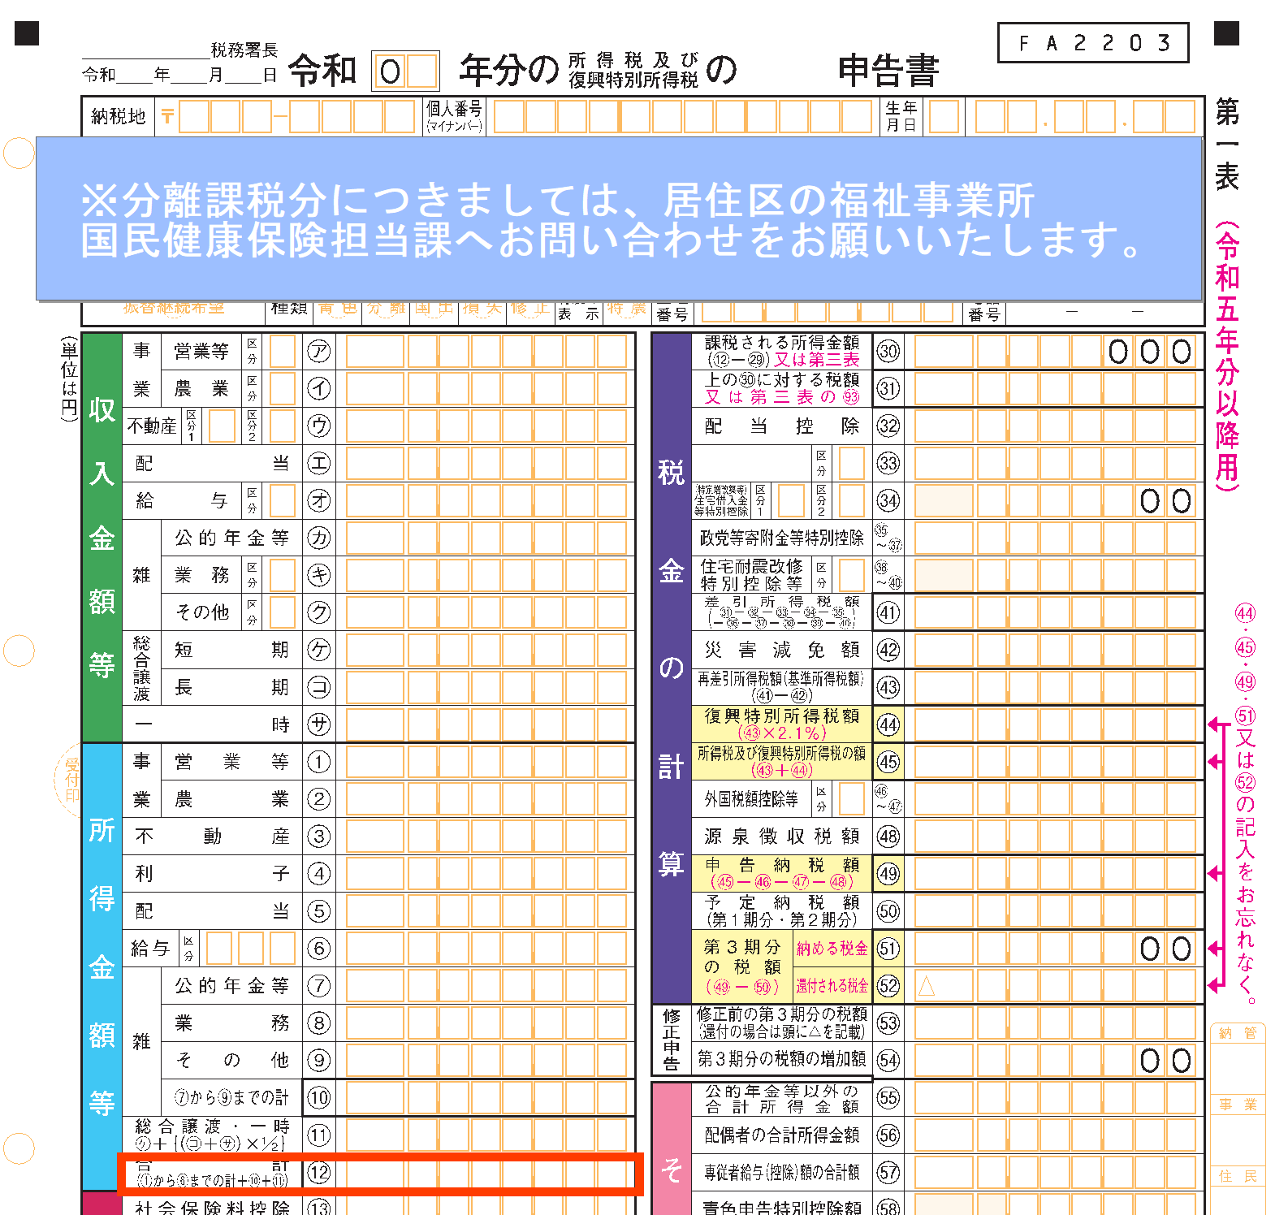

③非自発的失業者
令和７年中に給与所得のある方で、離職日時点の年齢が64歳以下で雇用保険受給資格者があり、かつ離職理由が倒産、解雇、雇い止めなどによる方は「非自発的失業」欄を「○」にして試算してください。
※非自発的失業者に係る国民健康保険料軽減を受けるには、国民健康保険加入後、届出が
必要です。

 |  |  | ①生年月 (例)2000/1/1 H12.1.1 |  |  | 年齢 |  | ②収入金額等 |  |  |  |  |  |  |  |  | 総所得金額 |  |  |  | 加入 月数 |  | 介護 加入 月数 | 所得割額 算定基礎額 （※1）
 |  |  |  |  |  |  |  | 給与収入 （支払金額） |  | 公的年金 （支払金額） |  |  | その他所得
 |  |  |  |  |  |  |  |  | ③非自発的失業者

加入者１ |  |  |  |  |  |  |  |  |  |  |  |  |  |  |  |  | 0 |  |  |  | 0 |  | 0 | 0
加入者２ |  |  |  |  |  |  |  |  |  |  |  |  |  |  |  |  | 0 |  |  |  | 0 |  | 0 | 0
加入者３ |  |  |  |  |  |  |  |  |  |  |  |  |  |  |  |  | 0 |  |  |  | 0 |  | 0 | 0
加入者４ |  |  |  |  |  |  |  |  |  |  |  |  |  |  |  |  | 0 |  |  |  | 0 |  | 0 | 0
加入者５ |  |  |  |  |  |  |  |  |  |  |  |  |  |  |  |  | 0 |  |  |  | 0 |  | 0 | 0
加入者６ |  |  |  |  |  |  |  |  |  |  |  |  |  |  |  |  | 0 |  |  |  | 0 |  | 0 | 0
加入者７ |  |  |  |  |  |  |  |  |  |  |  |  |  |  |  |  | 0 |  |  |  | 0 |  | 0 | 0
加入者８ |  |  |  |  |  |  |  |  |  |  |  |  |  |  |  |  | 0 |  |  |  | 0 |  | 0 | 0
加入者９ |  |  |  |  |  |  |  |  |  |  |  |  |  |  |  |  | 0 |  |  |  | 0 |  | 0 | 0
加入者10 |  |  |  |  |  |  |  |  |  |  |  |  |  |  |  |  | 0 |  |  |  | 0 |  | 0 | 0

注意事項
※下記の結果はあくまで試算であり、実際の保険料と異なる場合があります。また、法定軽減などが含まない概算保険料
です。差異について、本市では責任を負いかねますので、予め御了承ください。
※年度の途中に加入者の収入・所得金額や加入者数が変わる場合には、このシートでは正しく計算できません。
※次に該当する場合は、このシートでは正しく計算できません。
（1）年度の途中に加入者の1人が後期高齢者医療制度に加入し、残った国民健康保険加入者が1人となる場合
（2）年度の途中から非自発的失業による軽減を適用する方がいる場合
（3）世帯内に産前産後期間の保険料減額を受ける方がいる場合
（4）給与所得があり所得金額調整控除が適用される場合や給与所得の特定支出控除がある場合等
（5）専従者給与がある場合、専従者控除を必要経費に算入している場合
（6）総所得金額に分離課税所得（土地・株式等の譲渡所得等）がある場合
（7）純損失の損益通算や繰越控除を適用する場合 等
（8）加入者が年度途中で40歳に到達し介護保険第2号被保険者となったり、65歳に到達し介護保険第1号被保険者となる場合、
または75歳に到達し後期高齢者医療制度の加入者となる場合

 | 令和８年度浜松市国民健康保険料【概算保険料】
 |  |  | 国民健康保険料は、医療分・後期高齢者支援分・介護分・子ども分の合計額です。

 | 医療分

 |  | 所得割額 |  | 加入者全員の基礎となる所得額 （※1） |  |  |  |  |  | 0 |  |  |  | 円 | × | 7.20 |  |  | % | ＝ |  | 0 |  |  |  | 円 | ①

 |  | 均等割額 |  | 加入者１人につき （未就学児（※2）を除く） |  |  |  |  |  | 25,000 |  |  |  | 円 | × | 0 |  |  | 人 | ＝ |  | 0 |  |  |  | 円 | ②

 |  |  |  | 加入者１人につき （未就学児（※2）） |  |  |  |  |  | 12,500 |  |  |  | 円 | × | 0 |  |  | 人 | ＝ |  | 0 |  |  |  | 円 | ③

 |  | 平等割額 |  | １世帯につき |  |  |  |  |  |  |  |  |  |  |  |  |  |  |  |  |  | 0 |  |  |  | 円 | ④

 |  | 合計 |  | （最高限度額 67万円） |  |  |  |  |  | ①＋②＋③＋④（100円未満は切り捨て） |  |  |  |  |  |  |  |  |  | ＝ |  | 0 |  |  |  | 円 | Ａ

 | 後期高齢者支援分

 |  | 所得割額 |  | 加入者全員の基礎となる所得額 （※1） |  |  |  |  |  | 0 |  |  |  | 円 | × | 2.35 |  |  | % | ＝ |  | 0 |  |  |  | 円 | ①

 |  | 均等割額 |  | 加入者１人につき （未就学児（※2）を除く） |  |  |  |  |  | 11,000 |  |  |  | 円 | × | 0 |  |  | 人 | ＝ |  | 0 |  |  |  | 円 | ②

 |  |  |  | 加入者１人につき （未就学児（※2）） |  |  |  |  |  | 5,500 |  |  |  | 円 | × | 0 |  |  | 人 | ＝ |  | 0 |  |  |  | 円 | ③

 |  | 平等割額 |  | １世帯につき |  |  |  |  |  |  |  |  |  |  |  |  |  |  |  |  |  | 0 |  |  |  | 円 | ④

 |  | 合計 |  | （最高限度額 26万円） |  |  |  |  |  | ①＋②＋③＋④（100円未満は切り捨て） |  |  |  |  |  |  |  |  |  | ＝ |  | 0 |  |  |  | 円 | Ｂ

 | 介護分 |  |  |  |  |  | 40歳から64歳までの加入者が負担します。

 |  | 所得割額 |  | 加入者全員の基礎となる所得額 （※1） |  |  |  |  |  | 0 |  |  |  | 円 | × | 1.90 |  |  | % | ＝ |  | 0 |  |  |  | 円 | ①

 |  | 均等割額 |  | 加入者１人につき |  |  |  |  |  | 14,500 |  |  |  | 円 | × | 0 |  |  | 人 | ＝ |  | 0 |  |  |  | 円 | ②

 |  | 合計 |  | （最高限度額 17万円） |  |  |  |  |  | ①＋②（100円未満は切り捨て） |  |  |  |  |  |  |  |  |  | ＝ |  | 0 |  |  |  | 円 | Ｃ

 | 子ども分

 |  | 所得割額 |  | 加入者全員の基礎となる所得額 （※1） |  |  |  |  |  | 0 |  |  |  | 円 | × | 0.33 |  |  | % | ＝ |  | 0 |  |  |  | 円 | ①

 |  | 均等割額 （※3） |  | 加入者１人につき |  |  |  |  |  | 1,800 |  |  |  | 円 | × | 0 |  |  | 人 | ＝ |  | 0 |  |  |  | 円 | ②

 |  | １８歳以上 均等割額 |  | 18歳以上の加入者１人につき |  |  |  |  |  | 200 |  |  |  | 円 | × | 0 |  |  | 人 | ＝ |  | 0 |  |  |  | 円 | ③

 |  | 合計 |  | （最高限度額 3万円） |  |  |  |  |  | ①＋②＋③（100円未満は切り捨て） |  |  |  |  |  |  |  |  |  | ＝ |  | 0 |  |  |  | 円 | Ｄ

 | Ａ |  |  |  |  |  |  | Ｂ |  |  |  | Ｃ |  |  |  |  |  |  | Ｄ |  |  |  |  |  |  |  |  | 年間保険料
 | 0 |  |  |  | 円 | ＋ |  | 0 |  | 円 | ＋ | 0 |  |  |  |  | 円 | ＋ | 0 |  |  |  |  |  | 円 | ＝ |  | 0 |  |  | 円

 | ☆１か月あたりの保険料 |  |  |  |  |  |  | 0 |  | 円 |  | ☆１期あたりの保険料 |  |  |  |  |  |  | 約 |  | 0 |  |  |  |  |  | 円
 |  |  |  |  |  |  | （年間保険料÷12か月） |  |  |  |  |  |  |  |  |  |  |  |  | （年間保険料÷10期）

 | ※1 加入者全員の基礎となる所得額＝前年の総所得金額等－基礎控除（43万円）
 | 加入者毎に計算し、世帯で合算します。総所得金額等が基礎控除（43万円）を下回る場合は0円となります。
 | ※2 未就学児とは年度末（3月31日）に6歳以下の子どものことをいいます。
 | ※3 18歳未満の方（年度末3月31日に18歳以下）に係る「子ども分」の均等割額は全額軽減されます。
 | ※ １年間（12か月）加入しない場合は、加入月数で按分します、月末時点で国保資格がある場合、１か月分の保険料が賦課されます。

